상점 메인화면
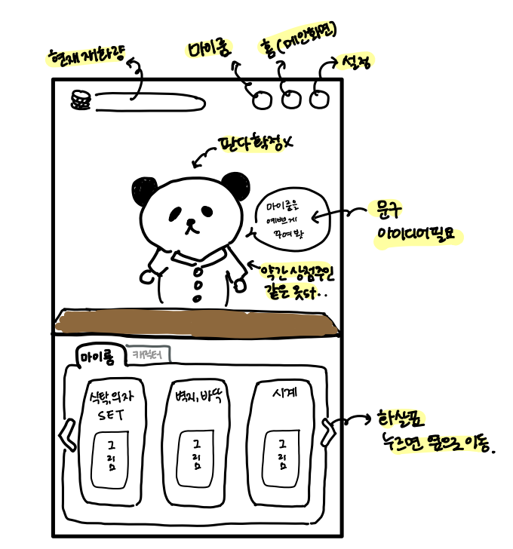
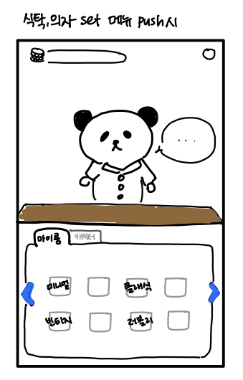
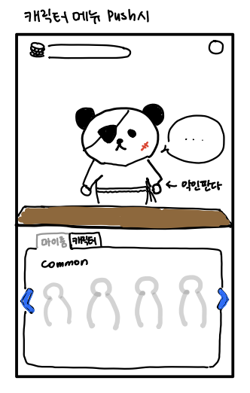
1. 상점에 들어가는 방법
게임 메인화면 하단에 위치해 있는 상점 버튼을 누르면 상점으로 이동한다.
2. 상점 설명
1)상점 최상단 왼쪽에는 현재 재화량이 표시된다. 오른쪽에는 마이룸 버튼이 표시된다.
2)상점 중앙에는 판다가 간단한 멘트로 하단 메뉴에 대해 보충 설명해준다.
ex)마이룸 메뉴 선택시 -> "마음에 드는 테마로 마이룸을 꾸며보게나"
ex)캐릭터 메뉴 선택시 -> "너의 친구들을 구해보게…돈 주면 안 잡아먹지"
3)판다는 메뉴 선택에 따라 모습이 바뀐다. (캐릭터 메뉴 선택시 -> 악인 판다 모습으로 변경)
4)상점 하단에는 마이룸, 캐릭터 메뉴가 존재한다.
5)마이룸 메뉴에는 [식탁,의자 SET], [벽지,바닥], [시계] 등 마이룸을 꾸밀 수 있는 요소들을 나누어 판매한다.
마이룸 메뉴를 선택중에는 캐릭터 메뉴를 그림자처럼 살짝 어둡게 만든다.
6)마이룸 요소를 push시 해당 가구들이 병렬적으로 보여진다.
7)캐릭터 메뉴에는 일반, 희귀, 유니크 캐릭터를 나누어 판매한다.
8)캐릭터 메뉴를 push시 common, rare unique 캐릭터들이 보여진다.
첫 화면은 common 캐릭터들이 보여지고, 오른쪽 화살표를 누르면 rare 캐릭터, 다시 한번 누르면 unique 캐릭터들이 보여진다.

